Лист1
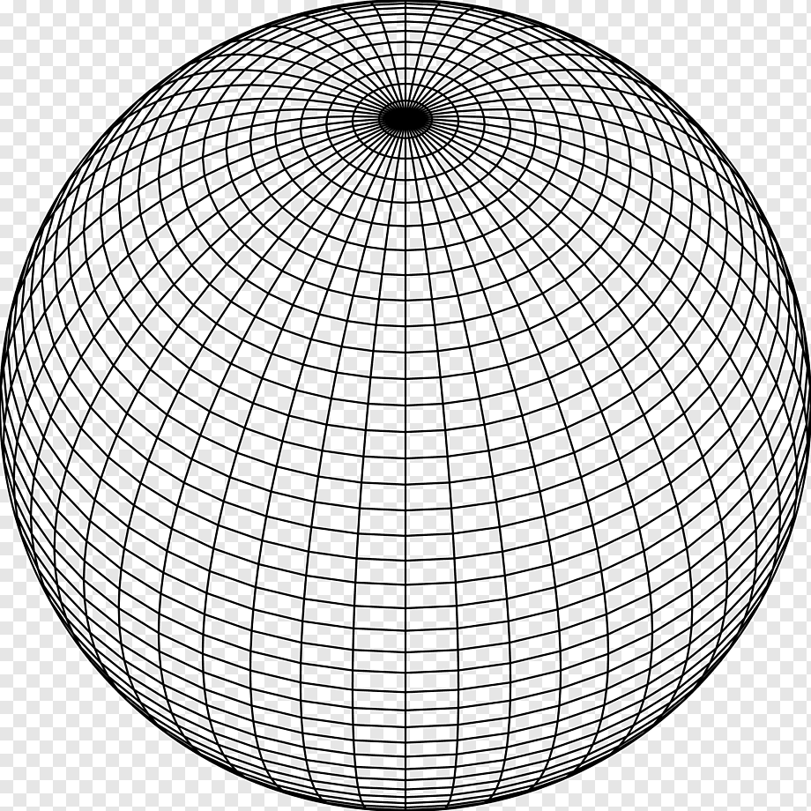
Время сохранения: | 45039.874096
Тип построения | Точечный
Плотность | 95
Слои | 100
Радиус | 20

